表紙
 |  |  |  |  | 管理番号 |  |  |  |  |  |  | 頁
 |  | 共通（操作） 手順書
 |  | 実装プログラム作成手順（ＤＧＳ）
 |  | ＺＺＺ－９００００

 |  |  |  |  |  | 承 認 |  | 検 印 |  |  | 作 成

 |  |  |  |  |  |  | 承 認 日 |  | － －
 |  |  |  |  |  |  | 作 成 日 |  | － －
 |  |  |  |  |  |  | 初版枚数 |  |  |  | 56 | 枚

Ｔ
S
S
S
S
R
×
×
×
Ｑ
×
Ｐ
×
O
]O
×
N
×
M
×
Ｌ
×
K
×
J
×
I
×
H
×
G
E
×
F
×
E
×
D
×
C
×
B
×
A
×
変更記号 | 適用年月日又 は適用製造No |  | 変更を指示 した書類の 管理No. | 内 容 |  |  |  | 総枚数 |  | 承認日／承認者 |  |  | 担 当

NR4030 |  |  |  | 様式 NR4030-0100-A3 |  |  |  |  |  |  |  | 日本光電

試作フロー
手 順 書
 |  |  |  | 管理番号 |  | 頁
型 名 |  |  |  | 工程番号
作業内容 | 実装プログラム作成の流れ（試作）

 | 「→xxx」：詳細工程参照

開始

 |  | →ツール起動

新規部品は？
新規部品有無は
管理表で確認。
 |  |  | なし

 |  | あり

新規部品の
データ作成

 |  | →パーツデータ作成

PCB改定番号の
確認

 |  | →PCB改定番号確認

基板は？
 |  |  | リピート基板

 |  | 新規 または 改版

インポート用
マウントデータ作成

 |  | →マウントデータ作成

PCBデータを
新規に作成
前回PCBデータを
流用して作成

 |  | →PCB新規作成 |  |  | →PCB流用作成

PCBデータを編集
部品の追加／削除／置換、
PCB部品表の出力を行う

 |  | →PCB編集

PDM部品表の取得

 |  | →PDM部品表取得

PDM部品表との
データ一致確認

 |  | →M-BOM（PDM）照合

担当手配部品は？
 |  |  | なし

 |  | あり
担当手配部品の
富岡在庫確認

 |  | →部品在庫確認

富岡在庫は？
 |  |  | あり

 |  | なし

担当手配部品の
仕様は？
 |  |  | 正規品と違う

 |  | 正規品と同じ

ダミーコードの
発行／作成／置換

 |  |  |  |  | →ダミーコード発行・作成

試作ステージは？
 |  |  | コンセプト試作／維持改良

 |  | 量産試作／量産維持
生産データを作成

 |  | →生産データ作成
ソフト登録を依頼

 |  | →ソフト登録依頼

試作指示書を作成

 |  | →試作指示書作成

SMTマスタは？
 |  |  | 登録あり

 |  | 登録なし

SMTマスタを登録

 |  | →SMTマスタ登録

SMT実装
（生産一課一係）

実装後対応
生産指摘検討、
生産資料保管等

 |  | →実装後対応

終了

設変フロー
手 順 書
 |  |  |  | 管理番号 |  | 頁
型 名 |  |  |  | 工程番号
作業内容 | 実装プログラム作成の流れ（設計変更）

 | 「→xxx」：詳細工程参照

開始

 |  | →ツール起動

設計変更部品の
データ作成

 |  | →パーツデータ作成

PCB改定番号の
確認

 |  | →PCB改定番号確認

基板は？
 |  |  | リピート基板

 |  | 新規 または 改版

維持改良試作は？
 |  |  | やっている

 |  | やっていない

インポート用
マウントデータ作成

 |  | →マウントデータ作成
試作PCBデータを
流用して作成
前回PCBデータを
流用して作成
PCBデータを
新規に作成

 |  | →PCB新規作成 |  |  | →PCB流用作成 | →PCB流用作成

PCBデータを編集
部品の追加／削除／置換、
PCB部品表の出力を行う

 |  | →PCB編集

PDM部品表の取得

 |  | →PDM部品表取得

PDM部品表との
データ一致確認

 |  | →M-BOM（PDM）照合
生産データを作成

 |  | →生産データ作成
ソフト登録を依頼

 |  | →ソフト登録依頼

SMT実装
（生産一課一係）

終了

ツール起動
手 順 書
 |  | 管理番号 | 頁
型 名 |  | 工程番号
作業内容 | ツール起動

1．デスクトップのコンソールアイコンをクリックします。

2．ユーザー名（admin）、パスワード（pass）を入力しログインします。
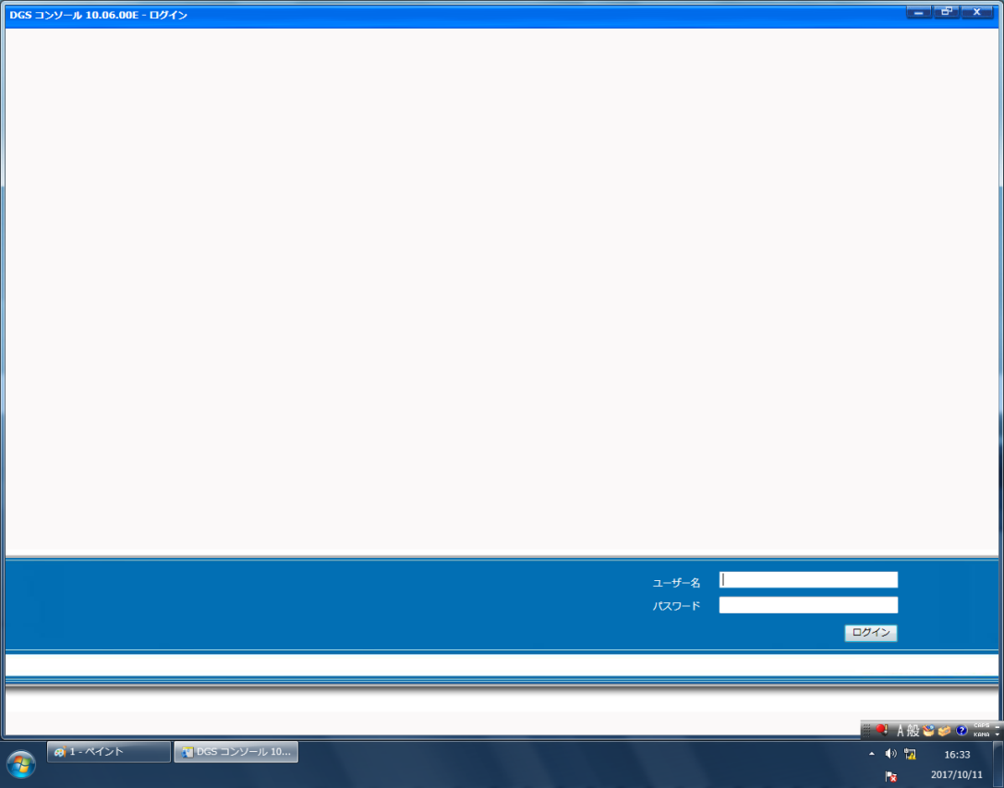

3．下記画面が表示されれば、起動は完了です。
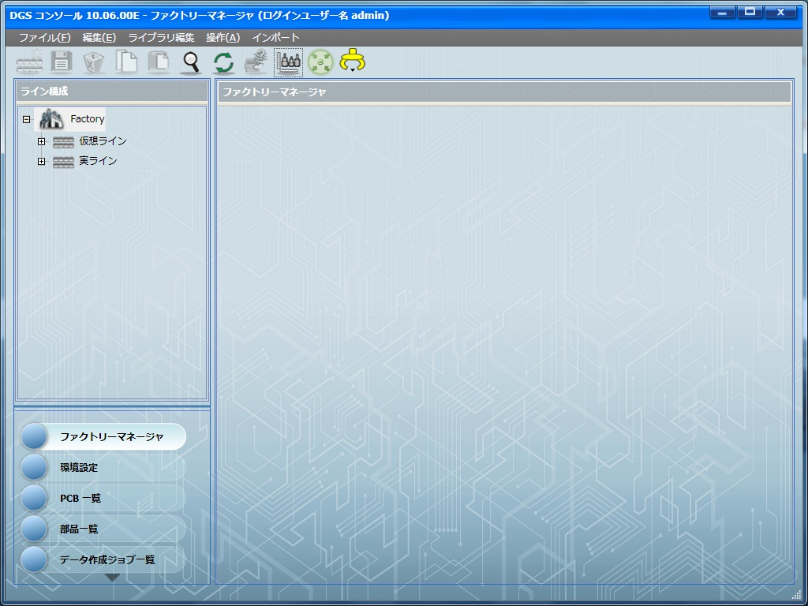

👈ナビゲーションエリア

👈アプリケーションランチャー

パーツデータ作成
手 順 書
 |  |  | 管理番号 | 頁
型 名 |  |  | 工程番号
作業内容 | パーツデータ作成

1．部品管理ライブラリで類似部品を探します。

1-1．部品管理ライブラリを開きます。
\\nksv250\富岡（株）_実装\smtpro\Database\Z_LIST\nkform2002.mdb

1-2．閲覧用device_newクエリを開きます。

1-3．「PARTSCODE」で新規部品を検索して、「PAD_CODE」を確認します。

1-4．同一PAD_CODEの部品コードを確認します。
※同一PAD_CODEの部品がない場合は、パーツデータを新規作成してください。

2．アプリケーションランチャーの「部品一覧」をクリックします。
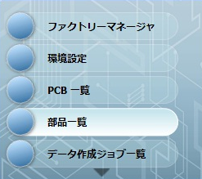

3．ナビゲーションエリアにて（DEFAULT）を選択し、検索したい部品を指定し、
「検索」をクリックします。
検索：部品名
部品名：上記で確認した類似部品の部品コード
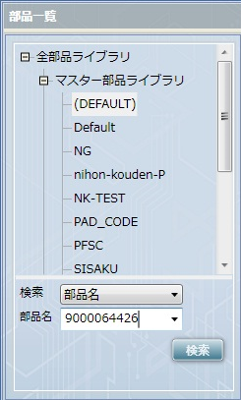

4．検索した部品を選択し、右クリック→「コピー」をクリックします。
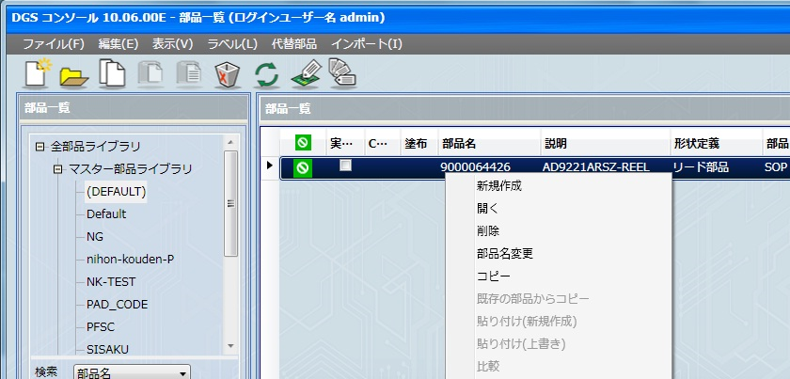

5．上記と同じ画面で、右クリック→「貼り付け（新規作成）」をクリックします。

6．新規部品の部品名を入力し、「OK」をクリックします。
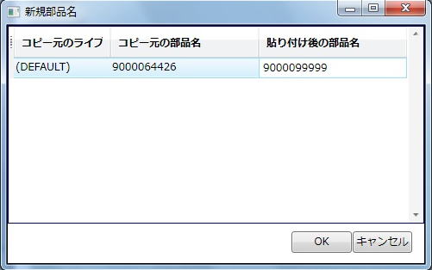

7．新規作成した部品を開き、部品仕様書のデータを入力します。


①
②
④

③

①サイズ、形状情報
部品仕様書の値を入力します。
図は上面から見た図とし、底面の端子やボールは透過で作成します。

部品の向き（零度方向）は梱包状態から確認してください。
 | ●リール |  | ●トレイ
 | 進行方向を上に見ます。 |  | トレイの切り欠けを右上に見ます。
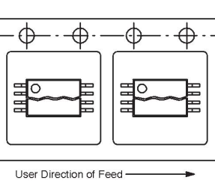


②部品情報
説明に部品名称を入力し、他は部品仕様書のデータを入力します。
極性マークの有無及びマーク位置にご注意ください。

③フィーダー、トレイ情報
部品仕様書の梱包仕様を入力します。

④設備固有情報
新規の場合、下記情報を参考に入力します。
 | 機種： |  | NPM （固定） DT/CMは使用しないのでチェック外してOK
 | ノズル設定
 |  | ノズル | ［…］をクリックし吸着領域を確認しながら 適切なノズルを選択します。
 | スピードパラメータ
 |  | 吸着速度 | 100
 |  | 装着速度 | 100
 |  | 吸着保持時間 | 標準
 |  | 装着保持時間 | 標準
 |  | θ軸速度 | 自動
 | 認識
 |  | カメラ種別 | 2D/3D自動選択（初期値：2Dカメラ）
 |  | 照明モード | 反射照明
 |  | 認識速度 | 自動
 |  | 認識高さ | 0.000
 |  | スキャン回数 | 自動
 |  | 装着角度認識 | しない
 | ギャップ
 |  | 吸着押え代 | エンボステープ：0.300 上記以外：0.000（初期値：0.000）
 |  | 装着押え代 | 0.300（初期値：0.000）
 |  | 自動高さ計測 （ｸｯｼｮﾝｴﾝﾄﾞｾﾝｻ） | トレイ：する 上記以外：しない（初期値：しない）
 |  | テープ乗り移り時 自動高さ計測 | しない
 |  | 自動高さ計測 （高さセンサー） | しない
 |  | 高さ計測押え代 | 0.000
 |  | 3D装着押え代 | 0.000
 | 吸着
 |  | 吸着位置X | ノズル設定で必要に応じ設定。（初期値：0）
 |  | 吸着位置Y | ノズル設定で必要に応じ設定。（初期値：0）
 |  | 吸着角度 | ノズル設定で必要に応じ設定。（初期値：0）
 |  | 同時吸着 | 許可
 |  | 吸着学習位置 | しない（初期値：する）
 |  | 吸着位置ずれ 許容範囲 | 0.000
 |  | 検査前吸着 | する
 | 装着
 |  | 装着荷重 | 2.500
 |  | 装着2段動作 （下降） | 1段下降
 |  | 2段動作高さ オフセット（下降） | 0.000
 |  | 2段動作速度 （下降） | 標準
 |  | 装着2段動作 （上昇） | 1段上昇
 |  | 2段動作高さ オフセット（上昇） | 0.000
 |  | 2段動作速度 （上昇） | 標準
 |  | 装着前待ち時間 | 0
 | 部品排出
 |  | 排出場所 | リール：NG部品排出ボックス トレイ：NGトレイ
 | リトライ
 |  | 吸着エラー設定 | 部品切れ停止
 |  | 部品切れ回数 | 設備設定に従う
 |  | 吸着エラー回数 | 即時停止
 |  | 認識エラー停止 | 即時停止（初期値：設定回数）
 |  | 認識エラー回数 | 3
 | センサーチェック
 |  | 真空センサー装着 チェック | する
 |  | 真空センサー吸着 チェック | する
 |  | 部品厚み計測 | しない
 |  | 厚みばらつき 上限許容値 | 部品高さの＋20%が自動入力 （高さ1.5の場合 0.300）
 |  | 厚みばらつき 下限許容値 | 部品高さの－20%が自動入力 （高さ1.5の場合 －0.300）
 |  | 部品厚み計測 タイミング | 初回
 | ランプオフセット
 |  | 透過ランプオフセット | 0
 |  | 反射ランプオフセット | 0
 |  | BGAランプオフセット | 0
 |  | PIPランプオフセット | 0
 | テープ
 |  | フィーダー先送り | しない
 |  | 吸着位置自動ティーチ | しない
 |  | スプライシング位置 吸着位置ティーチ | しない
 |  | フィーダー駆動速度 | 標準
 |  | 継ぎ目検出時の動作 | 一括送り
 |  | 一括送り数 | 0
 | 部品高さ詳細
 |  | 吸着位置Z | 0.000
 |  | 排出高さ | 0.000
 | 転写
 |  | 転写 | しない
 |  | 転写荷重 | 2.500
 |  | 転写高さ | 0.000
 |  | スキージギャップ | 0.015
 |  | 転写時間 | 150
 |  | 転写速度 | 100
 |  | 転写モード | 転写→認識

⑤その他
メニューボタン
 | 保存 |  | -
 | 許容値 |  | -
 | 電極タイプ/接地面形状 |  | 端子の接地面形状を設定します。
 | 輝度チェック |  | -
 | 隣接検定チェック |  | -
 | リード抜け設定 |  | BGAやリード部品で、リード抜けの指定が ある場合に設定します。
 | 形状オプション |  | 特殊（独特）な形状であったり、形状定義が 異形部品の場合に部品形状を設定します。
 | 認識オプション |  | 部品の認識オプションを設定します。 【片リードコネクタの装着位置オフセット】 （外形÷2）＋0.5 で計算を行い、 リードが下向きなら＋、上向きなら－とする。
 | 検査データリンク |  | -
 | CM/DT |  | -
 | 塗布オプション |  | -
 | 代替部品 |  | -

メニューバー
 | 部品 |  | CADインポート時のCAD回転を設定します。
 | 詳細設定 |  | -
 | 表示 |  | -
 | 認識テスト |  | -

PCB改定番号確認
手 順 書
 |  | 管理番号 | 頁
型 名 |  | 工程番号
作業内容 | PCB改定番号確認

1．アプリケーションランチャーの「PCB一覧」をクリックします。


2．ナビゲーションエリアの「検索」クリック→検索：「PCB名」に変更→
PCB名：型式入力（一部分で可）→［検索］ボタンをクリックします。


3．検索結果から最新の「改定」を確認し、次に使用する改定番号を確認します。
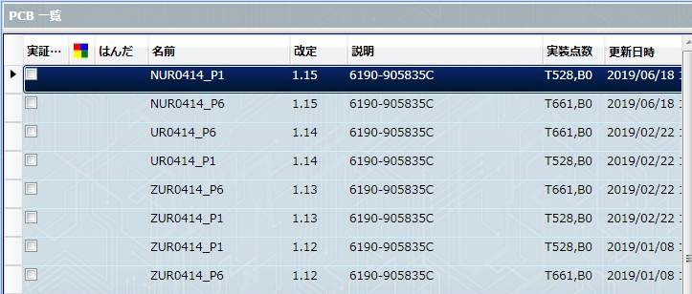

試作： 0.1 → 0.2 → 0.3 ・・・
整数は0で、小数点1桁目をインクリメントします。

新製品（量産移管）： 1.0
量産移管時は、基本1.0となります。
もし既に1.0が使用されていた場合、量産品ルールに従い次の番号を
割り当ててください。

量産品： 1.01 → 1.02 → 1.03 → ・・・
整数は1で、小数点2桁目以降をインクリメントします。
10以降は、1.010 → 1.011 → ・・・ になります。

量産品（基板改版）： 1.0 → 1.1 → 1.2 → ・・・
整数は1で、小数点1桁目をインクリメントします。

作業連絡用： 2.0 → 2.1 → 2.2 → ・・・
整数は2で、小数点1桁目をインクリメントします。
作業連絡のみで一時的に使用する場合に付与します。
注意：2.xをベースとした改定は行わないでください。
お願い：作業連絡用ソフトを作成した場合は、説明に
「元1.xx 作業連絡xxx」と記入してください。

改定例）
 | 0.1（試作）→ 0.2（試作）→ 1.0（新製品）→ 1.01（設変）→
 | 1.02（設変）→ 1.1（基板改版）→ 1.11（設変）→
 | 2.0（作業連絡）→ 1.12（設変）→ 1.2（基板改版）→
 | 2.1（作業連絡）→ 1.21（設変）→ 1.22（設変）→ ・・・

マウントデータ作成
手 順 書
 |  | 管理番号 | 頁
型 名 |  | 工程番号
作業内容 | マウントデータ作成

1．マウントデータ作成DBを開きます。
\\nksv250\富岡（株）_実装\実装技術\##個人フォルダ##\共有フォルダ\
実装プログラム\マウントデータ_201812.accdb

2．Menu画面で以下の操作を実施します。

2-1．フォルダをクリックして、対象の部品表を選択します（開きます）。
「名前を付けて保存」でテキストボックス内の名前で保存します。

2-2．フォルダをクリックして、対象のマウントデータを選択します（開きます）。
「名前を付けて保存」でテキストボックス内の名前で保存します。

2-3．「実行」をクリックします（処理が開始されます）。
実行中の問い合わせについてはすべて「Y」を選択します。

2-4．「参照」をクリックし、「名前を付けて保存」でローカルPCへ保存します。

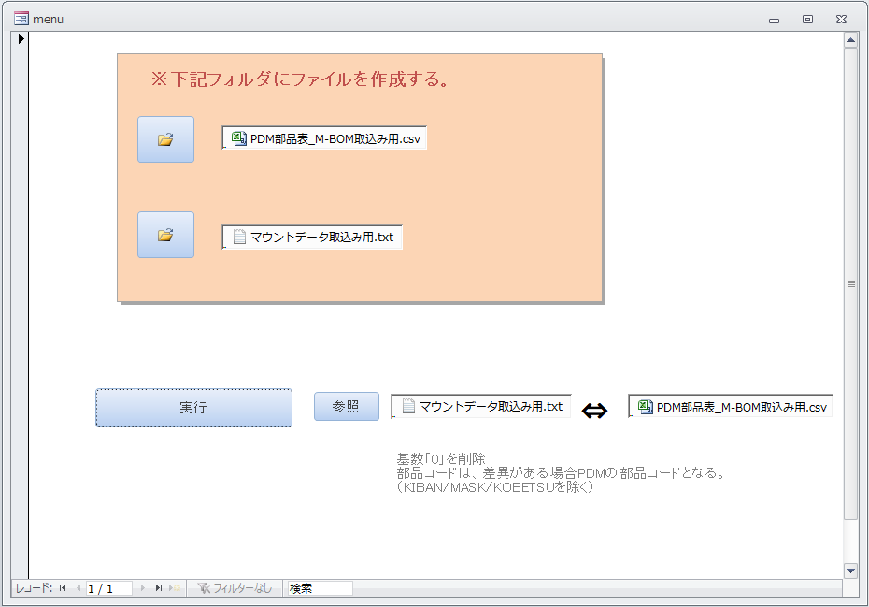

3．「実行」マクロをダブルクリックし、注意部品の確認を行います。
マウントデータ名を入力（拡張子不要）し、「OK」をクリックします。

下記クエリの実行結果が表示されますので、控えておいてください。
 | ・マーク摘出 | 個別認識マークのあるシンボル
 | ・部品抽出 | 注意すべき部品
 | ・注意部品抽出 | 同上
 | ・オフセット抽出 | 座標オフセットをする部品
 | ・LC摘出 | パルスヒート後付け部品

PCB新規作成
手 順 書
 |  | 管理番号 | 頁
型 名 |  | 工程番号
作業内容 | PCB新規作成

1．アプリケーションランチャーの「PCB一覧」をクリックします。

2．CADデータの取り込みを行います。

2-1．ツールバーの「CAD/BOMインポート」をクリックします。

2-2．下記マウントデータインポート設定を行い、「インポート」をクリックします。
CADマクロ：「_P1_sis2」 ※Pn面なら「_Pn_sis2」
CADファイル名：［…］をクリックし、マウントデータを選択します。
PCB名：「N + 型式 + _P1」を入力します。※UR/UT後のハイフンは不要です。
例）UR-1234-01 なら 「NUR1234-01_P1」
※Pn面は、P1のところをPnとします。
改定：PCB改定番号確認で確認した次改定番号を入力します。


2-3．CADデータのインポートが完了すると取り込み結果画面が表示されます。
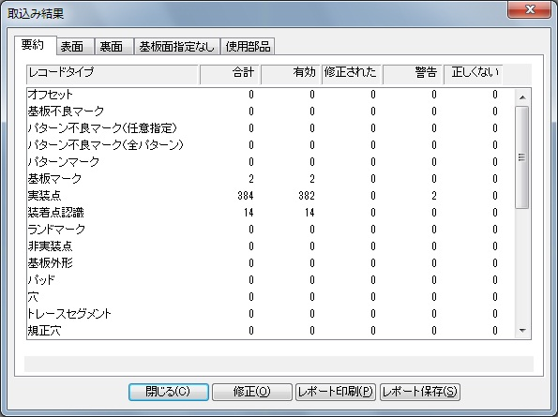

取り込みエラーや警告については、「修正」をクリックし内容を確認してください。
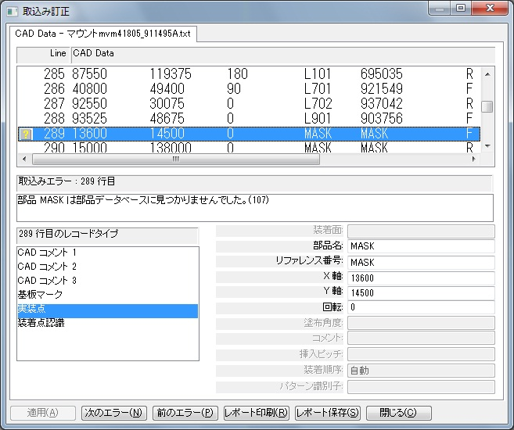

2-4．取り込み結果画面を閉じるとPCBが表示されます。


3．基板情報を入力します。

3-1．「変更」→「PCBファイルの情報編集」をクリックします。

3-2．説明に基板名を入力して「OK」をクリックします。


3-3．「変更」→「基板表面編集」をクリックします。

3-4．基板タブの「基板データを追加」をクリックし、基板データを入力します。
上：基板加工図の Y
下：０
左：０
右：基板加工図の X
基板厚み：基板加工図の t


キャリアプレート使用時（基板が薄い等でプレート使用指示あり時）は、
以下のルールで入力してください。
キャリアプレート
基板
「上」
「下」
「右」
「左」

上：基板（0，0）からキャリアプレートの上端までの値
下：基板（0，0）からキャリアプレートの下端までの値（マイナスで入力）
左：基板（0，0）からキャリアプレートの左端までの値（マイナスで入力）
右：基板（0，0）からキャリアプレートの右端までの値
基板厚み：キャリアプレート単体の厚み

□キャリア使用 にチェックを入れる
高さ：キャリアプレートから基板上面までの高さ
高さ（キャリア）
基板厚み
基板
吸着ゴム
プレート

入力例）


キャリア使用有無については実装技術二係にご確認ください。

4．基板認識マークを設定します。

4-1．基板認識マーク（▲）をダブルクリックします。

4-2．基板認識マークタブのテンプレートを「SIKAKU」に変更し、「OK」を
クリックします。

なお、下記メッセージが出たら「OK」をクリックしてください。

5．実装点の個別認識マークを設定します。

5-1．個別認識マークの付いた部品をダブルクリックします。

5-2．装着点認識タブのマークテンプレートを「SIKAKU」に変更し、「OK」を
クリックします。

6．マスクターゲットマーク座標を確認します。
注意：試作以外でPCB新規作成した場合は、削除のみ実施してください。

6-1．マスクターゲットマークをダブルクリックします。

6-2．X／Y座標を試作指示書へ記載します。
Xの小さいターゲットマークから記載してください。

6-3．マスクターゲットマークを削除します。

7．メニューバーの「保存」をクリックし、PCBファイルを保存します。

8．多面取りが「2」以上の場合、ステップ＆リピート設定を行います。

8-1．「変更」→「追加」→「パターンオフセット」を選択します。

8-2．各項目を入力し、「OK」をクリックします。


P-Off1

X：右（＋）または左（－）方向にセットする値
Y：上（＋）または下（－）方向にセットする値
角度：オフセットパターンの回転角度（スライドなら0°）
リファレンス番号：複製したパターンの名称 例）P-Off1
パターングループ：複製する元のパターングループ

複製件数が多い場合の設定方法
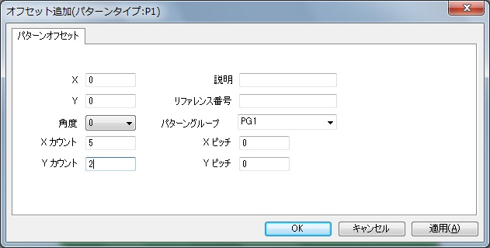

P-Off

1）左上隅（もしくは左下隅）のオフセットをX，Yで指定する。
2）リファレンス番号を指定する。
末尾に数字が自動でつくので、P-Offのようにするとよい。
3）Xカウント，Yカウントを入力する。
4）Xピッチ，Yピッチを入力する。
5）「OK」をクリックしてパターンを作成する。
6）オフセット（0，0）のパターンは、マスタと重複するため削除する。

9．PCBを印刷して、部品の位置／向き／極性を確認します。

9-1．印刷ボタンをクリックして印刷します。
照合するシルク図と同じ用紙サイズで印刷してください。

9-2．印刷図面とシルク図面と重ねて、部品の位置／向き／極性を確認します。
印刷図面で確認しにくい部品は、PCで拡大してご確認ください。

9-3．シルク図面と異なっていれば修正します。
修正結果は一覧にして指示書に添付してください。
\\nksv250\富岡（株）_実装\実装技術\##個人フォルダ##\共有フォルダ
\実装プログラム\実装プログラム\修正内容 にテンプレートあります。

10．下受けピン設定を行います。
基板サイズ68mm以下はピンが打てないので、下受けピン設定は不要です。

10-1．「ツール」→「下受けピン」をクリックします。

【先行印刷面設定】

10-2．機種「NPM-W2（シングル）」にします。

10-3．下受けピン設置個所で右クリック→「下受けピン追加」をクリックします。
ピン設定可能エリア内にバランスよく3～6ピン追加します。（最大６ピン）
先行印刷面は部品干渉を気にする必要はありません。

10-4．追加したピン座標の小数点以下を削除します。

10-5．「OK」をクリックし、下受けピン設定を終了します。

【後攻印刷面設定】

10-2．機種「NPM-W2（シングル）」にします。情報源「PCB」、PCB［…］から
先行印刷面のPCBを選択し、「読込」をクリックします。

10-3．下受けピン面イメージを下記ルールで設定し、「読込」をクリックします。
情報源：PCB を選択
PCB：［…］をクリックし、先行印刷面を選択

10-4．下受けピン設置個所で右クリック→「下受けピン追加」をクリックします。
ピン設定可能エリア内（◎）で下受けピン面の部品に干渉しないように
ピンをバランスよく追加します。（最大６ピン）
なお、内側の円に部品が重なる配置はNGです。

10-5．追加したピン座標の小数点以下を削除します。

10-6．「OK」をクリックし、下受けピン設定を終了します。

11．PCBを保存して、閉じます。

12．Pn面についても同じ手順でPCB新規作成を行います。

13．P1／Pn作成完了すれば、PCB新規作成は終了です。

PCB流用作成
手 順 書
 |  | 管理番号 | 頁
型 名 |  | 工程番号
作業内容 | PCB流用作成

1．アプリケーションランチャーの「PCB一覧」をクリックします。

2．ナビゲーションエリアの「検索」クリック→検索：「PCB名」→
PCB名：流用したい型式入力（一部分で可）→［検索］ボタンをクリックします。

3．検索したPCBの最新の改定を選択し、右クリック→「コピー」をクリックします。
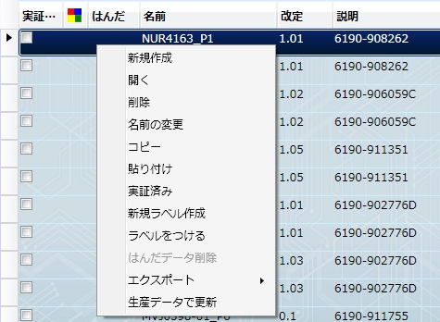

4．ナビゲーションエリアの「ルート」をクリックします。

5．右クリック→「貼り付け」→下記情報を入力→「OK」をクリックします。
新PCB名：先頭にNをつけます。（既にNがある場合は不要）
新改定：PCB改定番号確認で確認した次改定番号を入力します。
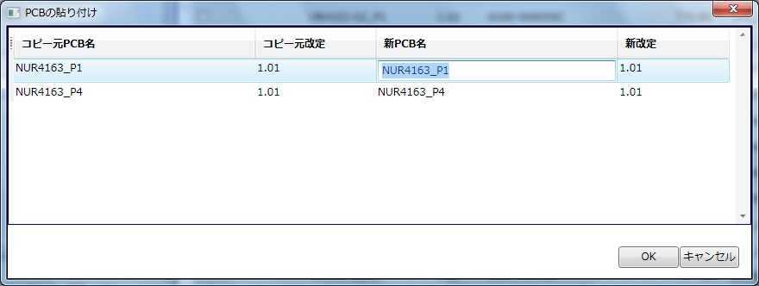

5．コピー完了でPCB流用作成は完了です。

※．PCB流用作成では下記操作は不要になります。
基板認識マーク設定
個別認識マーク設定
基板情報（サイズ）入力
マスクターゲットマーク削除
ステップ＆リピート設定
下受けピン設定

PCB編集
手 順 書
 |  | 管理番号 | 頁
型 名 |  | 工程番号
作業内容 | PCB編集

1．部品を追加します。

1-1．マウントデータから対象シンボルの座標および角度を確認します。
\\nksv250\富岡（株）_実装\mountda\ に格納されたマウントデータで
確認します。（ファイル名には基板名がついています。）

1-2．対象のPCBを開き、「変更」→「追加」→「実装点」を選択します。


1-3．実装点編集画面で以下のデータを入力し、「OK」を選択します。
部品ライブラリ：（DEFAULT)
部品：追加したい部品コード
リファレンス番号：対象シンボル
X／Y／角度：マウントデータで確認した値


1-4．PCB上に追加された部品の角度（極性）をシルク図で確認します。

2．部品を削除します。

2-1．対象のPCBを開き、対象シンボルを検索します。

2-2．対象シンボルを選択状態とし、DELETEで削除します。

3．部品を置換します。（個別置換）

3-1．対象のPCBを開き、対象シンボルを検索します。

3-2．対象シンボルをダブルクリックして、実装点編集画面を表示します。

3-3．部品：変更したい部品コードを選択、「OK」をクリックします。

3-4．変更した部品の角度（極性）をシルク図で確認します。
※変更前部品の極性位置と同じであればOKです。

４．部品を置換します。（一括置換）

4-1．対象のPCBを開き、「編集」→「詳細編集」をクリックします。

4-2．対象部品をすべて選択し、「マルチ編集」を選択します。

4-3．□部品にチェックを入れ、ライブラリ／部品を選択し、「OK」をクリックします。
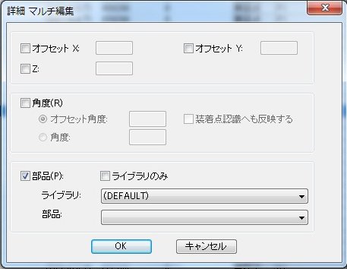

4-4．変更した部品の角度（極性）をシルク図で確認します。
※変更前部品の極性位置と同じであればOKです。

5．PCBデータを出力します。

5-1．PCB（P1面）を開き、「編集」→「詳細編集」をクリックします。


5-2．「部品」をクリックし並び替えを行い、「CSV出力」をクリックします。

5-3．出力先の［…］をクリックし、ファイル名を指定し「保存」をクリックしたのち、
展開後座標のチェックを外し、「OK」をクリックします。
ファイル名：型式_P1_改定（PCB+基板番号）
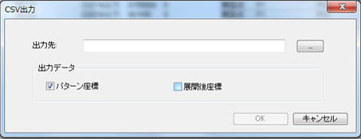

5-4．Pn面についてもCSVファイル出力を行ってください。

PDM部品表取得
手 順 書
 |  | 管理番号 | 頁
型 名 |  | 工程番号
作業内容 | PDM部品表取得

1．部品表CSV出力設定を行います。（初めての場合に実施する）

1-1．PDMを開き、「ファイル」→「CSV」→「CSV出力設定」をクリックします。
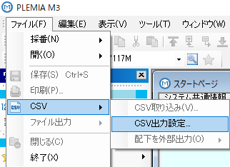

1-2．以下操作を行い、CSV出力項目を定義します。

1）部品表タブをクリックします。

2）部品表選択：を「富岡プラント」に変更し、CSV出力タブをクリックします。

3）「新規作成」をクリックし、定義名を入力し「OK」をクリックします。

4）CSV出力項目を「＜＜全て削除」し、下記項目を「追加＞」します。
技術担当部門，版数，品番，シンボル番号，略号，品名，
基本数（分子），部品形状区分，格付区分，表面処理コード，
メーカ略称，単価１，備考コード，ピッチ

5）「適用」→「OK」をクリックします。
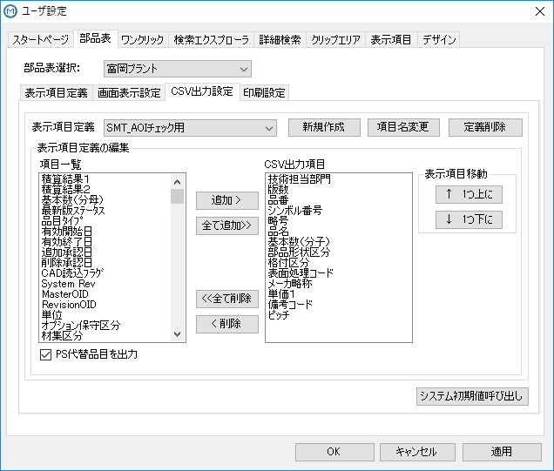

2．PDMを開き、出力したい型式を検索し、正展開します。

3．A区分（**-A）を選択し、「ファイル」→「CSV」→「配下を外部出力」→
「ユーザ指定項目出力」をクリックします。
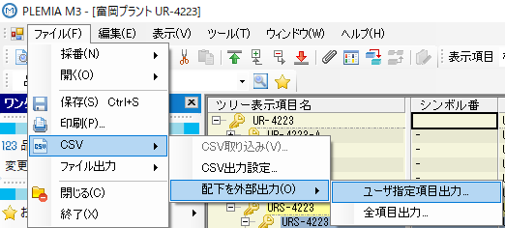

4．表示項目：（1で作成した）定義名に変更し、「外部出力」をクリックします。
任意の出力フォルダを指定して「OK」をクリックします。
（保存するファイル名はデフォルトのままでも構いません。）
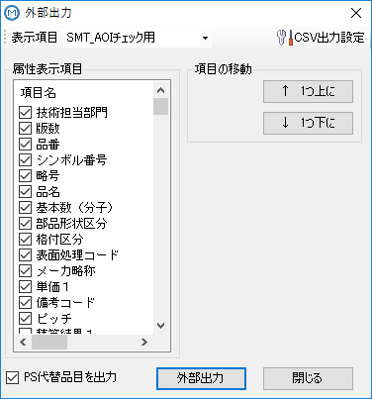

5．CSV出力完了後、「閉じる」をクリックします。
※「閉じる」が選択可能状態になったら出力完了です。

6．出力したCSVをメモ帳で開き、「ファイル」→「名前を付けて保存」→
文字コードを「ANSI」に変更して保存します。（上書き保存でOKです。）
出力ファイルはUTF-8形式になっているため、文字コードの変更が必要です。

部品在庫確認
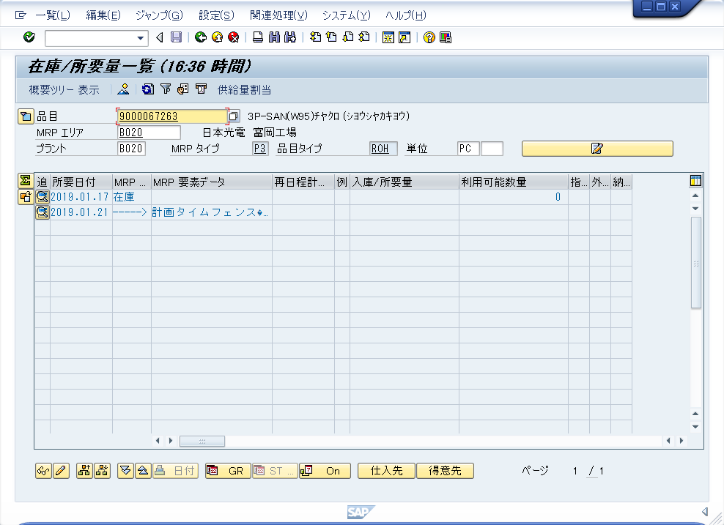
手 順 書
 |  | 管理番号 | 頁
型 名 |  | 工程番号
作業内容 | 部品在庫確認

1．BOSSを立ち上げ、在庫/所要量状況紹介を選択します。
購買在庫 -> 在庫・入出庫管理 -> MRP在庫/所要量一覧 -> 在庫/所要量状況照会

2．検索条件を入力し、実行します。
品目：検索したい部品コード
プラント：B020（富岡プラントコード）
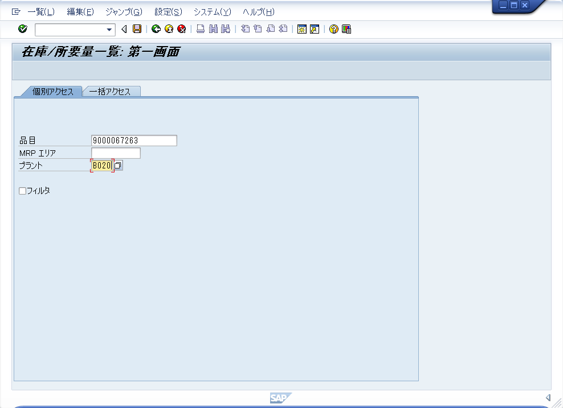

3．検索結果で部品の在庫状況を確認します。
利用可能数量：０ もしくは 未登録 であった場合、”在庫なし”になります。
実装日前後一週間に購発注情報がある場合は、”在庫あり”とします。

ダミーコード発行_作成
手 順 書
 |  | 管理番号 | 頁
型 名 |  | 工程番号
作業内容 | ダミーコード発行・作成

★ダミーコードは、下記いずれかに該当した場合に発行します。
A）担当手配部品が部品仕様書と仕様が異なるとき
B）担当手配部品が富岡倉庫に在庫があるとき

1．ダミーコードを発行します。

1-1．ダミーコードDBを開きます。
\\nksv250\富岡（株）_実装\実装技術\##個人フォルダ##\共有フォルダ\
実装プログラム\ダミーコード\ダミーコード.accdb

1-2．「台帳開く」をクリックします。
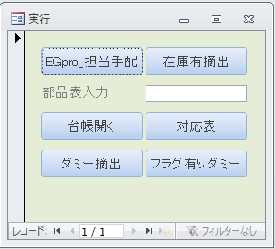

1-3．台帳に下記データを入力します。
取得日付： 本日（ダミーコード取得した日）
ダミー部品コード： 6桁の未使用番号（前回からの連番が望ましい）
型式： 適用する型式（プログラムと合わせてハイフン不要です）
PDMの部品コード： ダミーコードを割り当ているPDM部品番号
品名： ダミーコードを割り当てるPDM部品名
取得理由： 「倉庫ありのため」 もしくは 担当手配リストに記載された理由
備考： なんでも（未入力OK）
シンボル： ダミーコード対象シンボル（複数ある場合は「xxxx 他」でもOK）

1-4．上記データを型式ごとのメールに貼り付け、ダミーコード使用の旨を関係者へ
メール展開します。
 | タイトル＞

 | 本文＞

2．ダミーコードを作成します。

2-1．アプリケーションランチャーの「部品一覧」をクリックします。

2-2．ナビゲーションエリアにて（DEFAULT）を選択し、検索したい部品を指定し、
「検索」をクリックします。
 | 検索：部品名
 | 部品名：ダミーコードを割り当てる部品コード

2-3．検索した部品を選択し、右クリック→「コピー」をクリックします。

2-4．ナビゲーションエリアでSISAKUを選択します。

2-5．右クリック→「貼り付け（新規作成）」をクリックします。

2-6．部品名：ダミー部品コードを入力し、「OK」をクリックします。

2-7．正規品と仕様が異なる場合、部品表を開き、データを編集します。

3．ダミーコード部品を割り当てます。

3-1．ダミーコード適用する型式のPCBを開きます。

3-2．「編集」→「詳細編集」をクリックします。

3-3．ダミーコード割り当て部品をすべて選択し、「マルチ編集」にてダミーコードに
置換します。

3-4．変更した部品の角度（極性）をシルク図で確認します。
※変更前部品の極性位置と同じであればOKです。

生産データ作成
手 順 書
 |  |  | 管理番号 | 頁
型 名 |  |  | 工程番号
作業内容 | 生産データ作成

1．左下メニューの「データ作成ジョブ一覧」をクリックします。


2．データ作成ジョブ一覧の「NPM02」をクリックします。
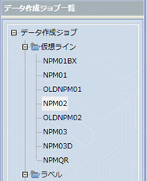

3．ツールバーの「新規作成」をクリックします。

4．新規ジョブ作成の為、以下の操作を実施します。

4-1．検索：に型式を入力し、［検索］ボタンをクリックします。

4-2．表示されたPCB一覧よりジョブ作成するPCBを右側に移動します。

4-3．データ作成ジョブ名：に「型式_改定番号」を入力し、「OK」をクリックします。
※改定番号の．（小数点）は -（ハイフン）に置き換えてください。
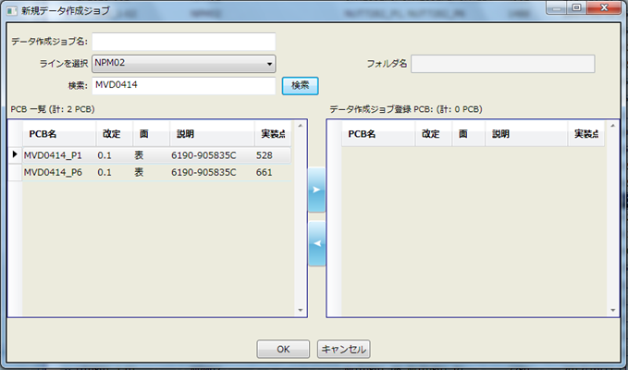
MVD0414_0-1

5．ジョブ作成後、「最適化」をクリックします。


※最適化後、振り分け対象部品が表示されたら、右クリック→「振り分け対象にしない」を
選択し、再度「最適化」をクリックしてください。

6．作成したジョブの配列データを保存します。

6-1．「ファイル」→「帳票印刷」をクリックします。

6-2．印刷プレビューで「オプション」をクリックします。

6-3．PCBを選択し、「ノズルセットアップの印刷」のチェックを外し、
「OK」をクリックします。


6-4．印刷プレビューで「CSV出力」クリックします。

6-5．ファイル名を指定し「保存」をクリックします。
ファイル名：型式_P1_改定（配列+基板番号）

6-6．Pn面についても同様に配列データを保存します。

7．「生産データ出力」をクリックします。
出力データ名はデータ作成ジョブ名のままでＯＫです。
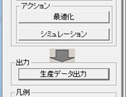

8．PCBデータ、配列データ、生産データをSDカードにコピーします。

9．SDに下記様式のラベルを貼ります。
型式
SMT（NPM）
01 - 01
ソフト図番
（00）
 |  | 1行目：型式
 |  | 2行目：SMT（NPM） ※固定文言
 |  | 3行目：01-01 ※バージョン
 |  | 4行目：ソフト図番 ※カッコ内は版数
 |  | ソフト図番改版は改行してもOK
 |  | 5行目：1行分空ける
 |  | ソフト登録時に「サブマスタ」と記載するため

記入例
UR-0123
SMT（NPM）
01 - 01
0046-123456
（00）

試作指示書作成
手 順 書
 |  |  |  | 管理番号 |  |  |  | 頁
型 名 |  |  |  | 工程番号
作業内容 | 試作指示書作成

試作指示書へは以下の資料を添付します。
試作フェーズにより添付資料が異なりますので、下記一覧を確認の上ご対応ください。

試作フェーズ |  | 維持改良 |  | コンセプト試作 |  | 量産試作 |  | 量産維持
 |  | M** |  | C-** |  | UT , UR |  | R**
基板 |  | 新規／ 改版 | リピート | 新規／ 改版 | リピート | 新規／ 改版 | リピート | 新規／ 改版 | リピート
表紙 |  | ○ |  | ○ |  | ○ （量産試作用） |  | ○ （量産試作用）
基板加工図 |  | ○ | × | ○ | × | ○ | × | ○ | ×
前回との差分 |  | ○ （前回または量産） |  | ○ （前回なければ×） |  | ○ （前回なければ×） |  | ○ （前回なければ×）
部品表⇔マウンタ 差分 |  | ○ |  | ○ |  | ○ |  | ○
担当手配リスト |  | ○ （DBなしは×） |  | ○ （DBなしは×） |  | ○ （DBなしは×） |  | ○ （DBなしは×）
新規部品仕様書 （担当手配＆極性） |  | ○ |  | ○ |  | ○ |  | ○
設計改善リスト |  | ○ （維持改良前） |  | ○ （前回なければ×） |  | ○ （前回なければ×） |  | ○ （前回なければ×）
シルク図 |  | ○ | × | ○ | × | ○ | × | ○ | ×
注意部品仕様書 （極性、向き注意） |  | ○ | × | ○ | × | ○ | × | ○ | ×
マウンタ手順書 |  | ○ （維持改良前） |  | × |  | × |  | ×
下敷き（OHP） |  | ○ |  | ○ |  | ○ |  | ○
ファイリング |  | バインダ |  | バインダ |  | クリアファイル |  | クリアファイル

表紙
必要事項を実装プログラム担当者が記入します。
コンセプト／維持改良は全項目、量産試作は試作ステージより上のみ記入します。
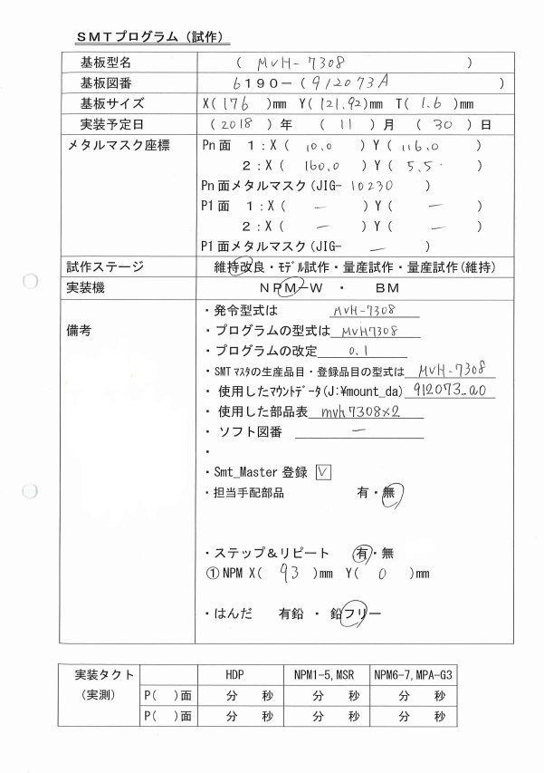
：試作DB参照

基板加工図参照

マウントデータの
マスク座標値を記入。
Xの小さいほうを
1とする。
量産試作以外、JIG
番号記入する。

SMTマシン指定

プログラムは
ハイフンなし

・新規部品
xxxxx
（部品コード）
・ダミーコード
xxxxx
（部品コード）
・サーマルコネクタ
パッド
xxxxx
（シンボル）
必要に応じて
記載する。
新規部品や
ダミーコードが
多い場合は、
別紙でもOK。

担当手配リストに部品がなければ「無」
※基板は除く

過去の試作資料は以下にあります。わからないときは参考にしてください。
\\nksv250\富岡（株）_実装\実装技術\#書類保管庫\実装プログラム試作資料

★キャリア使用時
基板サイズ・メタルマスク座標はキャリア込みの値とします。
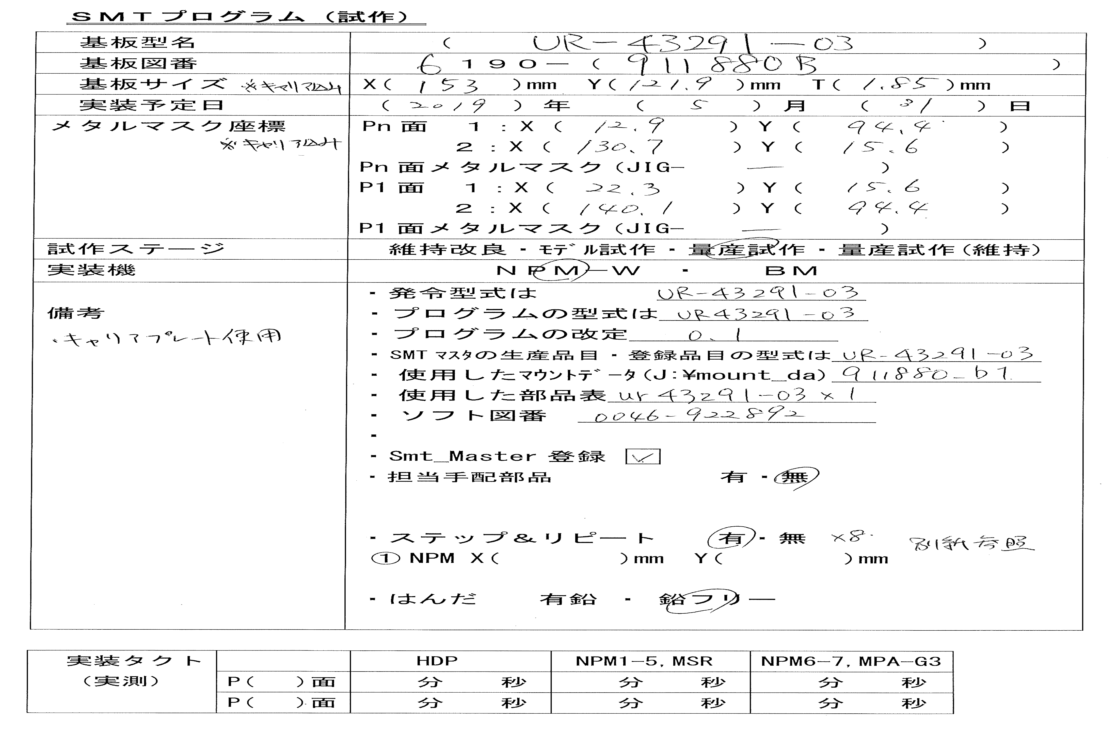

元々のMASK座標に
キャリアとの差異を
追加した値を記載する。

・キャリアプレート
使用
P1：JIG-xxx
Pn：JIG-xxx
量産試作以外、
JIG番号記入する。

表紙に書けないような場合、別紙参照とし、
別紙を添付する。

基板加工図
アートワークメーカから送付されるPDF図面の「K」ファイルを添付します。
「K」ファイルがない、「K」ファイルに基板サイズが記載されていないときは、
基板サイズが記載されているファイルを添付してください。

前回との差分
前回部品表 ⇔ 今回部品表 の差分ファイルを添付します。
前回部品表（比較部品表）がない場合は、添付不要です。

部品表⇔マウンタ差分
今回部品表 ⇔ マウントデータ の差分ファイルを添付します。

担当手配リスト
試作DBに添付される担当手配リストを添付します。

新規部品仕様書（担当手配＆有極性）
新規部品仕様書（担当手配＆極性あり）の部品サイズ／極性／梱包仕様を添付します。
I-Fileに登録された仕様書については添付不要です。
※I-Fileにない部品のデータを実装担当者にお知らせします。

設計改善リスト
前回実装時の設計改善リストを添付します。
維持改良時は改良前の設計改善リストを添付します。

シルク図
シルク図（ピンク）に対し、下記要領で色付けを実施します。
 |  | 極性注意 |  |  | ：極性がわかりにくく、注意する部品
 |  | 極性なし |  |  | ：極性が間違っても問題ない部品
 |  | 新規追加 |  |  | ：新規部品（担当手配＆有極性）
 |  | サーマルコネクタパッド |  |  | ：手はんだが必要な部品
 |  | 手載せ／目視 |  |  | ：手載せ／目視工程の部品（後工程部品）

サーマルコネクタパッドについては、検図データで確認してください。
検図データにてオレンジ（一課手はんだ）もしくはグリーン（二課ウェーブはんだ）に
塗られたSMT部品について、サーマルコネクタパッドの指示をします。
サーマルパッドコネクタ指示は、部品反対面のはんだ部分を塗ってください。
※手はんだ・ウェーブはんだの指示はマウンタ手順書で行っています。

コンセプト試作時、目視工程取り付け部品は、必ず手はんだの指示を行ってください。
（ウェーブハンダではなく、手はんだになります。）

量産試作／量産維持時、以下に該当した場合は表紙／シルク図のコピーをマウンタ手順書
作成者にお渡しください。
・基板改版時
・変更した部品に対する特記（注意）事項がある場合

シルク図（ブルー）はピンクの詳細表示版となりますので、色付け不要で添付してください。

シルク図（イエロー）は確認用になりますので、ページ右上に型式記入の上、保存ファイルに
閉じてください。

注意部品の仕様書
注意してほしい部品の部品サイズ／極性／梱包仕様を添付します。
添付対象はシルク図に記載した部品になります。

マウンタ手順書
維持改良時、参考として改良前のマウンタ手順書を添付します。
マウンタ手順書の左上に「参考」と記載してください。

下敷き（OHP）
新規（改版）の場合、ガーバー出力担当者が用意した下敷きを添付します。
リピート基板の場合、NPIマシンの引き出しにしまってある下敷きを添付します。
量産品と同じ基板の場合、下敷きは現場にありますので添付不要です。
片面実装時は下敷き不要になります。

ファイリング
コンセプト試作／維持改良
有鉛はんだ品はグレーのバインダ、フリーはんだ品はピンクのバインダに閉じ、
青い静電対策用の袋にいれてから、AOI担当者に渡して下さい。
（実装前試作ファイル置き場にはAOI担当者が確認後に置きます。）

量産試作／量産維持
クリアファイルに資料を挟んで、青い静電対策用の袋にいれてから、
実装前試作ファイル置き場に置いてください。

また、「表紙のコピー」「シルク図のコピー（記載あるときのみ）」を
マウンタ手順書作成者に渡します。

試作チェックシート
試作プログラム作成時にチェックを行い、試作終了まで作成担当者が保管します。

SMTマスタ登録
手 順 書
 |  | 管理番号 | 頁
型 名 |  | 工程番号
作業内容 | SMTマスタ登録

1．デスクトップの「EGPro_マスタ管理アプリ」をクリックします。

2．「担当者」「パスワード」を打ち込んで［ログイン］をクリックします。
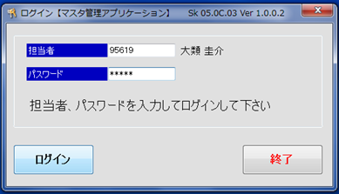

3．ホーム画面の［サブ品目マスタ］をクリックします。
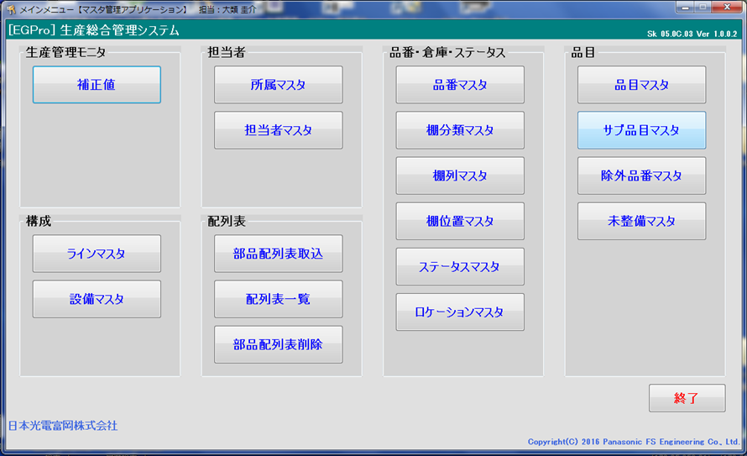

4．下記必要事項を入力し、［登録］をクリックします。（両面登録します。）
サブ品目：「型式_P1」を入力します。（Pn面は「型式_Pn」）
品目：「型式」を入力します。
サイクルタイム：すべて「1」で入力します。
基板取数：多面取り枚数を入力します。
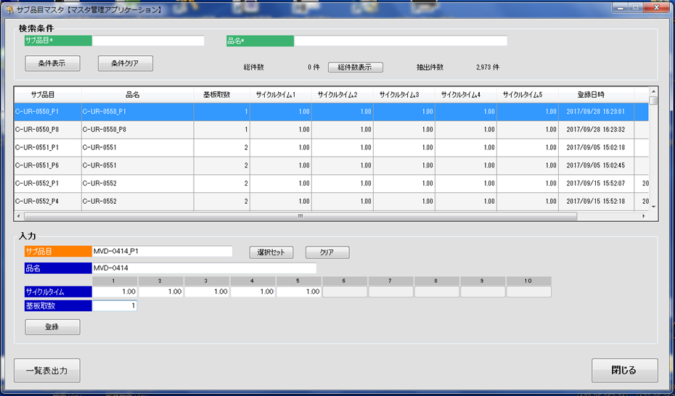

5．ホーム画面の［品目マスタ］をクリックします。

6．「品目」「サブ品目1」「サブ品目2」を入力し、［追加情報入力］をクリックします。
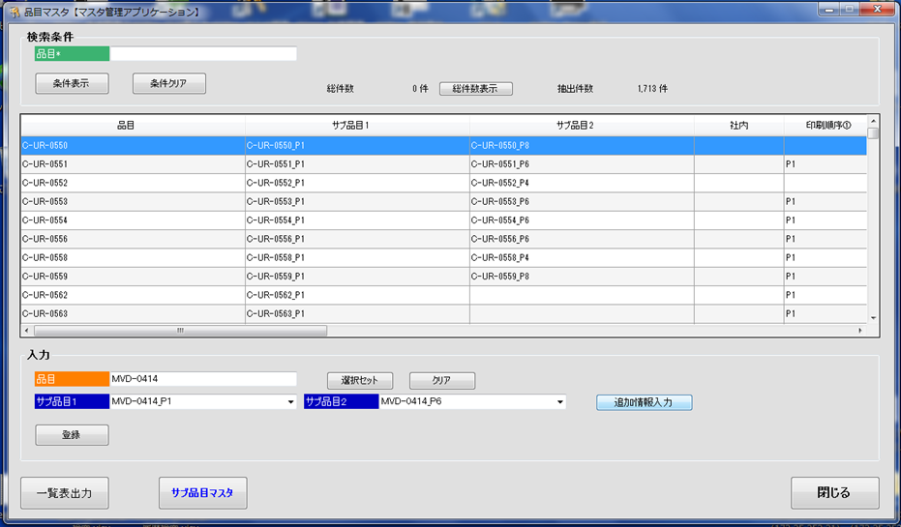

7．下記必要事項を入力し、［閉じる］をクリックします。
印刷順序：「P1」「Pn」を入力します。順番はマウンタ手順書で確認ください。
基板X：基板のX値を入力します。
基板Y：基板のY値を入力します。
型式名：型式を入力します。
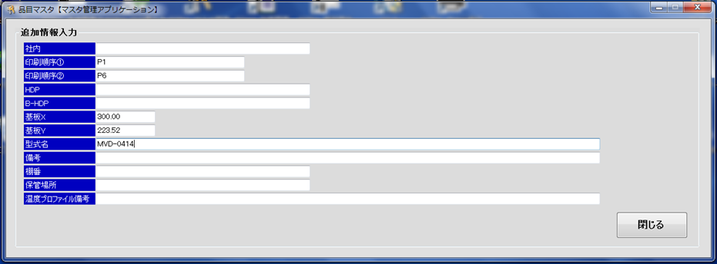

8．［登録］をクリックして完了です。

ノズル追加
手 順 書
 |  | 管理番号 | 頁
型 名 |  | 工程番号
作業内容 | ノズル追加

1．アプリケーションランチャーの「ファクトリーマネージャ」をクリックします。


2．ツールバーの「ノズルライブラリ編集」をクリックします。

3．ノズルライブラリエディタの「新規追加」、もしくはノズル番号を選んで
「コピー」をクリックします。

4．作成されたノズル番号のデータを直接編集します。

5．編集したノズルデータを「保存」して閉じます。

CADマクロ設定
手 順 書
 |  |  | 管理番号 |  |  | 頁
型 名 |  |  | 工程番号
作業内容 | CADマクロ設定

1．アプリケーションランチャーの「PCB一覧」をクリックします。

2．ナビゲーションエリアの「CADマクロ」をクリックします。

3．ツールバーの「新規作成」をクリックし、新規CADシステム名を入力し
［OK］をクリックします。
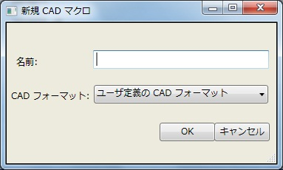

4．CADマクロの詳細設定をします。
※ステップに従って設定します。

4-1．入力ファイル設定
ライブラリを（DEFAULT）に設定し、CADファイルを指定します。
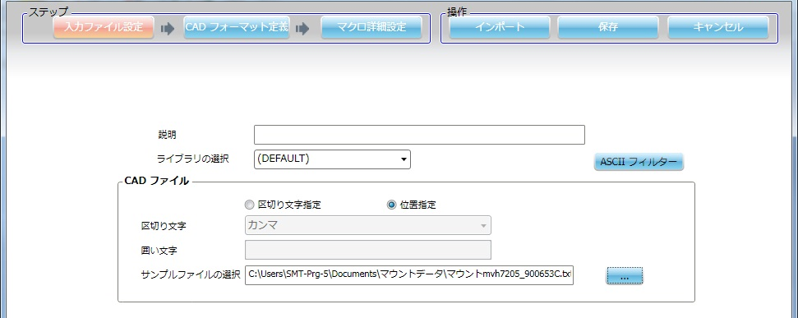
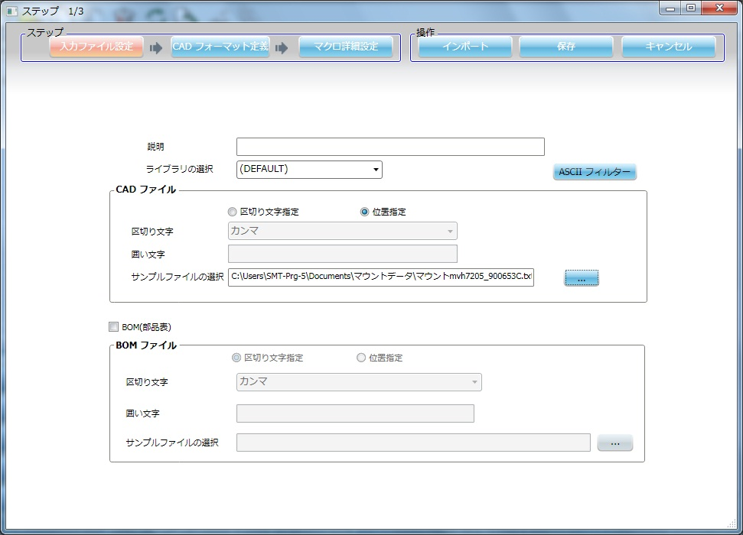

4-2．CADフォーマット定義
各項目設定後、[適用]をクリックし有効にしてください。
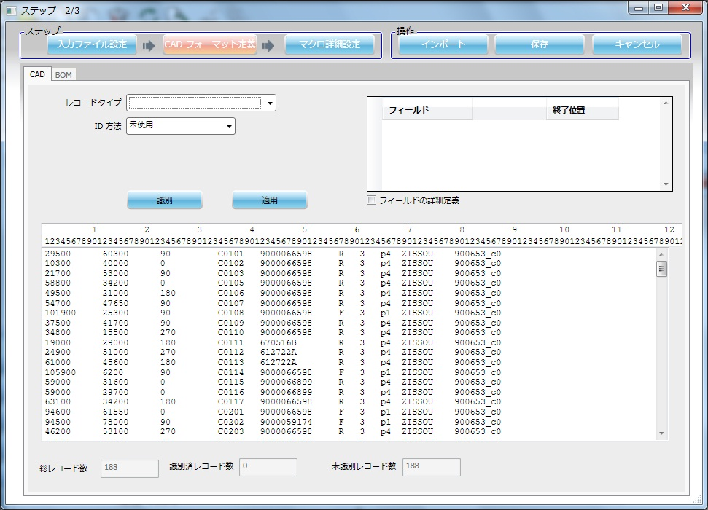

 | ①基板マーク

 | ID方法 | 文字列 |  | フィールド | 開始位置 | 終了位置
 | 文字列 | KIBAN |  | X座標 | 1 | 6
 |  |  |  | Y座標 | 12 | 17

 | ②実装点

 | ID方法 | 残り全て |  | フィールド | 開始位置 | 終了位置
 |  |  |  | 部品名 | 42 | 52
 |  |  |  | X座標 | 1 | 6
 |  |  |  | Y座標 | 12 | 17
 |  |  |  | 回転 | 23 | 25
 |  |  |  | リファレンス番号 | 34 | 40

 | ③装着点認識

 | ID方法 | 文字列 |  | フィールド | 開始位置 | 終了位置
 | 文字列 | KOBETSU |  | X座標 | 1 | 6
 |  |  |  | Y座標 | 12 | 17
 |  |  |  | リファレンス番号 | 34 | 40

 | ④CADコメント1
 | 形状区分”1”をインポートしないようにCADコメントとします。

 | ID方法 | フィールド内容
 | 文字列 | 1
 | 開始列 | 61 | 終端 | 62

 | ⑤CADコメント2
 | 反対面データをインポートしないようにCADコメントとします。

 | a）CADマクロ（P1）インポート設定の時

 | ID方法 | フィールド内容
 | 文字列 | R
 | 開始列 | 57 | 終端 | 58

 | b）CADマクロ（Pn）インポート設定の時

 | ID方法 | フィールド内容
 | 文字列 | F
 | 開始列 | 57 | 終端 | 58

 | ⑥CADコメント3
 | シンボルなし（”-”）をインポートしないようにCADコメントとします。

 | ID方法 | フィールド内容
 | 文字列 | -
 | 開始列 | 34 | 終端 | 35

4-3．マクロ詳細設定

 | ①全般
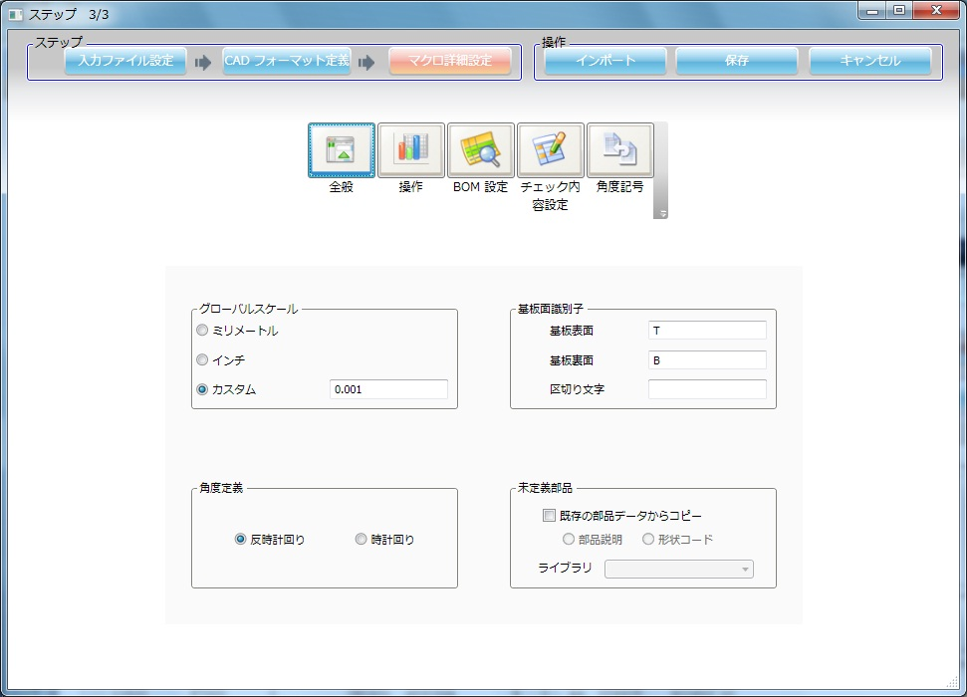

 | ②操作
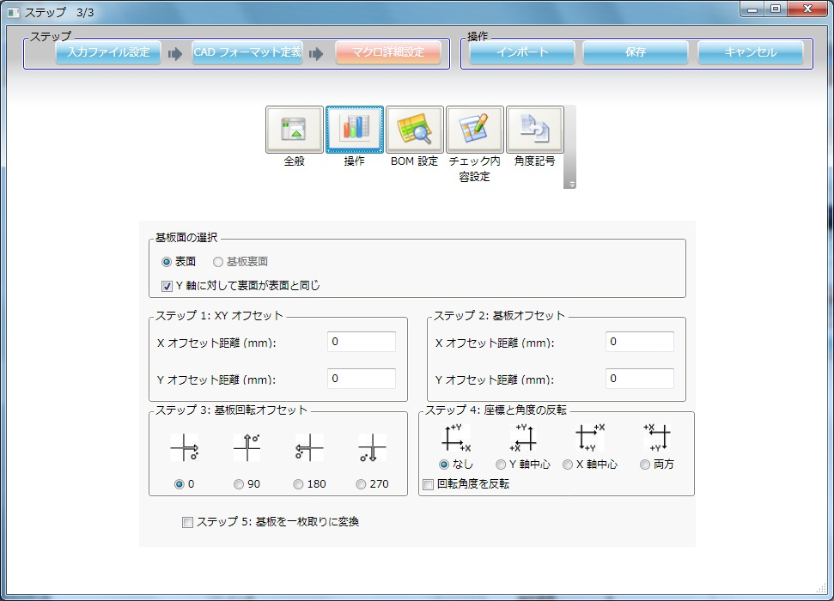

 | ③BOM設定
 | 変更なし

 | ④チェック内容設定
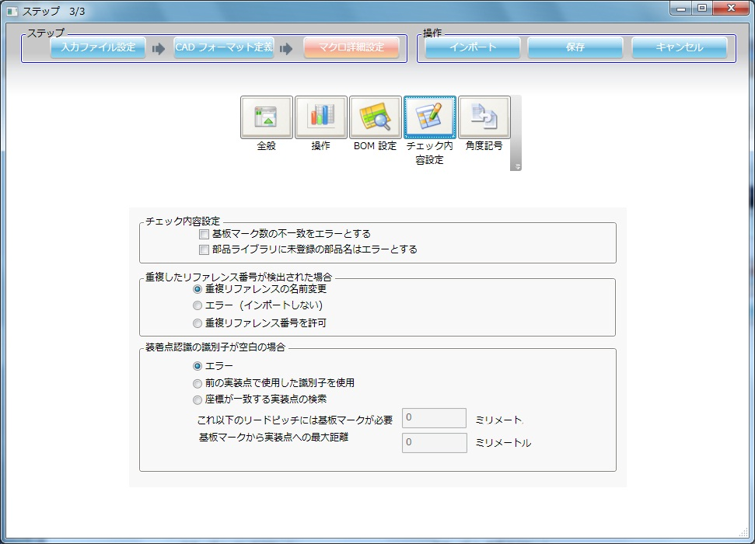

 | ⑤角度記号
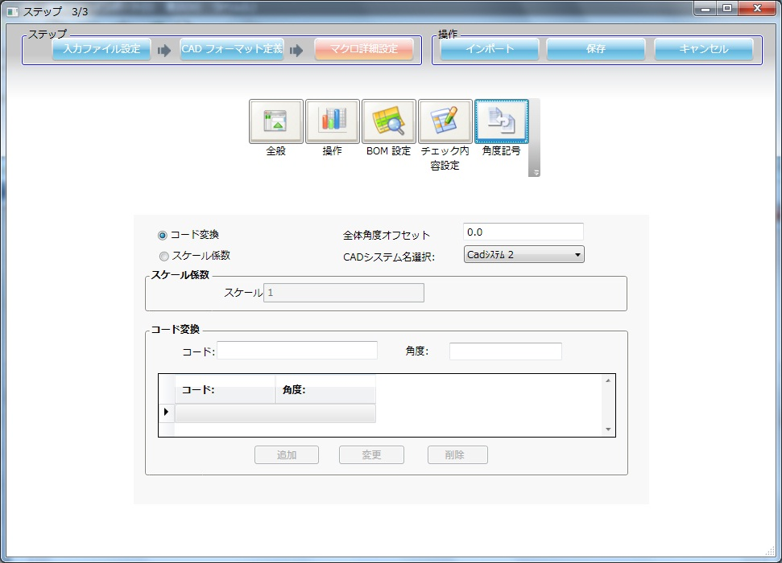

5．［保存］をクリックし、CADシステム設定を終了します。

※．［インポート］をクリックすると新規インポート画面へ移動します。

